案例及租约
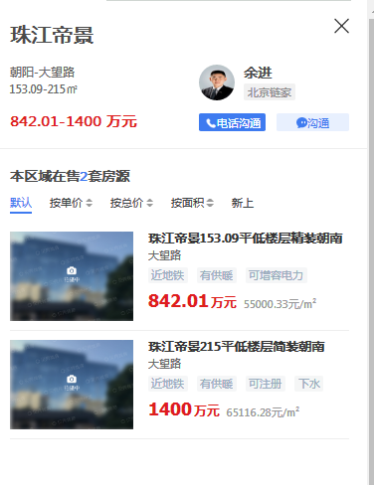
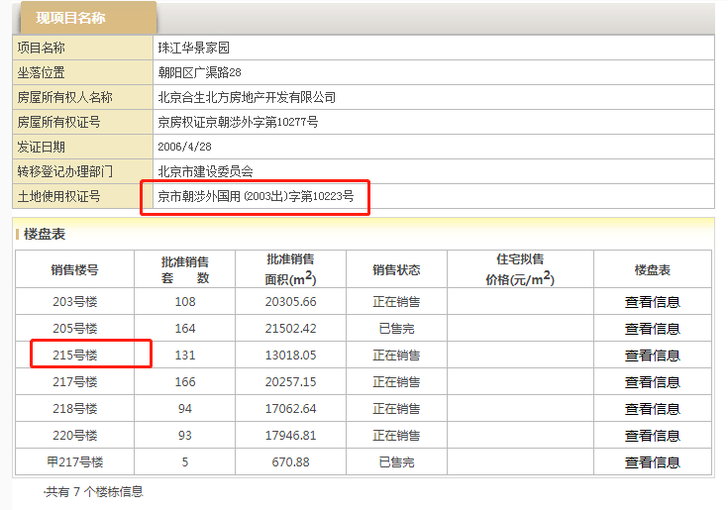
 | 租约 | 单价 | 增幅
2021 | 693600 | 8.83 |  | 2021 | 8.50 |  | 667844.15
2022 | 693600 | 8.83 |  | 2022 | 8.76 | 3% | 687879.4745
2023 | 728280 | 9.27 | 5% |  | 9.02 | 3% | 708515.85874
2024 | 764694 | 9.73 | 5% |  | 9.29 | 3% | 729771.3345
2025 | 802928 | 10.22 | 5% |  | 9.57 | 3% | 751664.47453
 | 3683102 | 9.38 |  |  | 9.03 |  | 3545675.2923

